095a
 |  |  |  |  |  |  |  |  |  |  |  |  |  |  |  |  | FALSE |  |  | FALSE |  | FALSE |  |  | FALSE | FALSE |  |  | FALSE |  |  | FALSE |  |  | FALSE
 |  |  | Work Instruction／作業指示票 |  |  |  |  |  |  |  |  |  |  |  |  |  | PS Process PS工程 |  |  | Important 重要工程 |  | specifications 仕様あり |  |  | approval 認定工程 | count. static electricity 静電対策あり |  |  | Q'ty control 員数管理対象 |  |  | With Attachment 別紙あり |  |  | Common work of PRO&QA

 |  |  | Work Name |  |  |  |  | (Inspect appearance)(CR MOTOR HARNESS)( )( )( ) |  |  |  |  |  |  |  |  |  |  |  |  |  |  | Model/機種名 |  |  |  |  |  |  |  | No./管理No.

 |  |  | 作業名 |  |  |  |  | (外観検査)(CR MOTOR HARNESS)( )( )( ) |  |  |  |  |  |  |  |  |  |  |  |  |  |  | 8CH7** |  |  |  |  |  |  |  |  |  |  | 095a

 |  |  | Step / 作業手順 |  |  |  |  |  |  |  |  | Safety 安全 | Quality 品質 |  | Spec. 仕様 |  |  | Illustration 詳細図

 |  |  |  |  |  |  | Key Point / 急所
画像は前ページ参照 | Pictures, refer to previous page.
次項へ続く | Follow to next page.
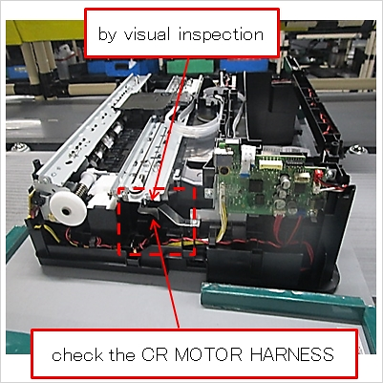
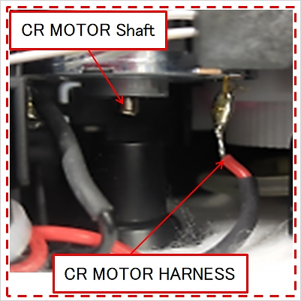
 |  |  | 1 |  | Inspect the appearance of CR MOTOR HARNESS

 |  |  |  |  | CR MOTOR HARNESSの外観を検査する

 |  |  |  |  | 1 |  | by visual inspection |  |  |  |  |  | ◆

 |  |  |  |  |  |  | 目視で

 |  |  |  |  | 2 |  | check the CR MOTOR HARNESS |  |  |  |  |  | ◆

 |  |  |  |  |  |  | CR MOTOR HARNESSを見て

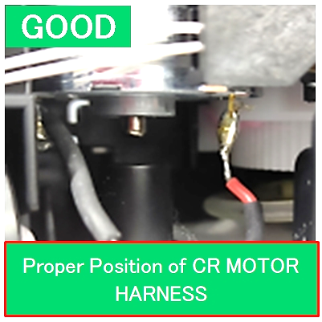
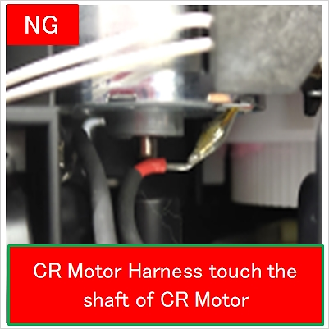
 |  |  | 1

 |  |  | Type |  | Code コード |  |  | Name 名前 |  |  |  |  |  | Q'ty 数量 |  |  | Spec. 仕様 |  | Related 関連 | PS | Control item 管理項目

a
a
a
 |  |  | TOOL |  | ZY00003777 |  |  | MINI19 Pallet |  |  |  |  |  | 1 |  |  |  |  | 1 |  | Loosely connected, damaged relay connector |  |  |  |  |  |  | No such condition is allowed |  |  |  |  |  |  |  | 1

 |  |  |  |  |  |  |  |  |  |  |  |  |  |  |  |  |  |  |  |  | 中継コネクタのガタツキ、破損 |  |  |  |  |  |  | 無い事

 |  |  |  |  |  |  |  |  |  |  |  |  |  |  |  |  |  |  | 1 |  | Position of the CR MOTOR HARNESS of CR MOTOR |  |  |  |  |  |  | Do not allow it to get caught on CR MOTOR |  |  |  |  |  |  |  | 1

 |  |  |  |  |  |  |  |  |  |  |  |  |  |  |  |  |  |  |  |  |  |  |  |  |  |  |  | SHAFT

 |  |  |  |  |  |  |  |  |  |  |  |  |  |  |  |  |  |  |  |  | CR MOTORのCR MOTOR HARNESSの位置 |  |  |  |  |  |  | CR MOTOR SHAFTに引っ掛けない事

 |  |  | ※ When you notice anything different from usual, call your leader or manager./ いつもと違うと感じたら監督者に連絡する事。

 |  |  | Revsion 改訂履歴 | Ver. |  | Date 年月日 |  |  | Classification 種別 |  | Reason 理由 |  |  |  |  | Issued by 作成

 |  | I |  | z |  | 2021-06-23 |  |  | New | 新規 |  |  |  |  |  | C.Manantan

 |  | P |  | a |  | 2023-03-21 |  |  | Revised | 改訂 | Add control item |  |  |  |  | O.Malabanan

 |  |  |  |  |  |  |  |  |  |  |  |  |  |  |  |  |  |  | Approved 決定 |  |  |  |  | Checked 点検 |  |  | Issued 制 定 |  |  | Date 年 月 日

 |  |  |  |  |  |  |  |  |  |  |  |  |  |  |  |  |  |  |  |  |  |  |  |  |  |  | Deleted 廃 止 |  |  | Date 年 月 日

 |  | I |  | z |  | 2021-06-23 |  |  | New | 新規 |  |  |  |  |  | C.Manantan |  |  |  |  |  |  |  |  |  |  |  |  |  |  |  |  | Format Ver.Z

